SpringBoot
1章 | Springの概要
 | SpringMVCを使ってwebアプリを開発しようとすると、様々な設定が必要となり、またその設定が複雑
 | →最初からいい具合の設定にし、1つの設定ファイルで設定管理ができるようにし、より開発スピードの向上を目指したのがSpringBoot

2章 | 開発環境の構築
 | https://qiita.com/m-shin/items/459f1dec234a3873d3d3
 |  | https://app.vagrantup.com/peru/boxes/ubuntu-18.04-desktop-amd64

3章 | Springを試してみよう
 |  | ポートフォワーディング
 |  |  | https://maku77.github.io/vagrant/port-forward.html
 |  | HTTPとHTTPS, ポート
 |  |  | https://www.atmarkit.co.jp/ait/articles/1704/13/news030.html
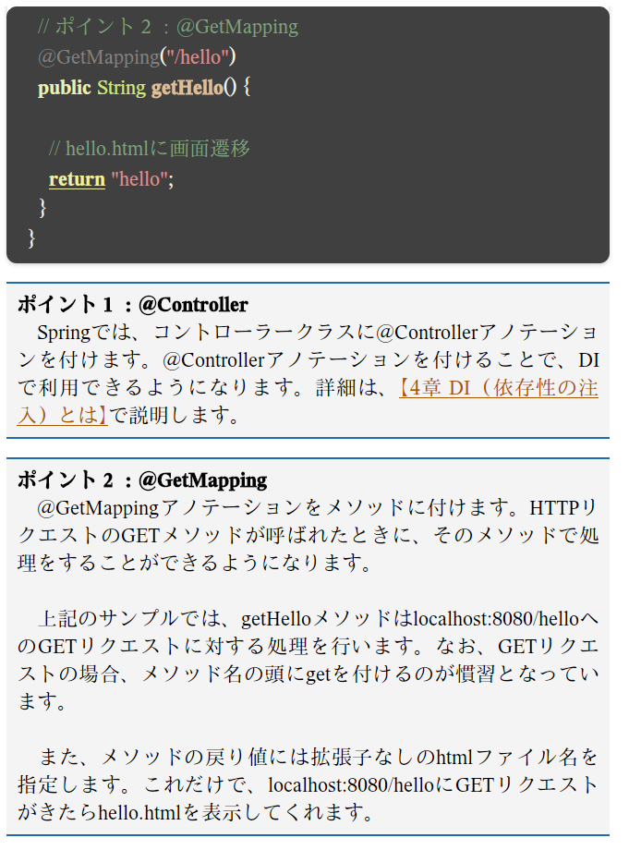
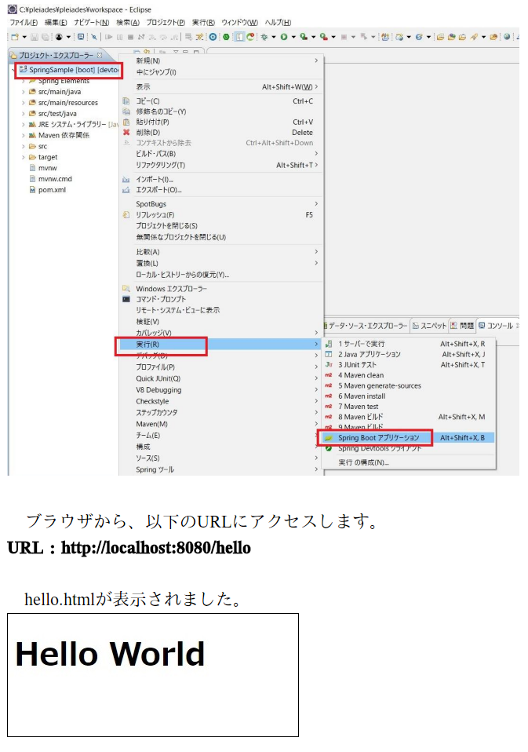
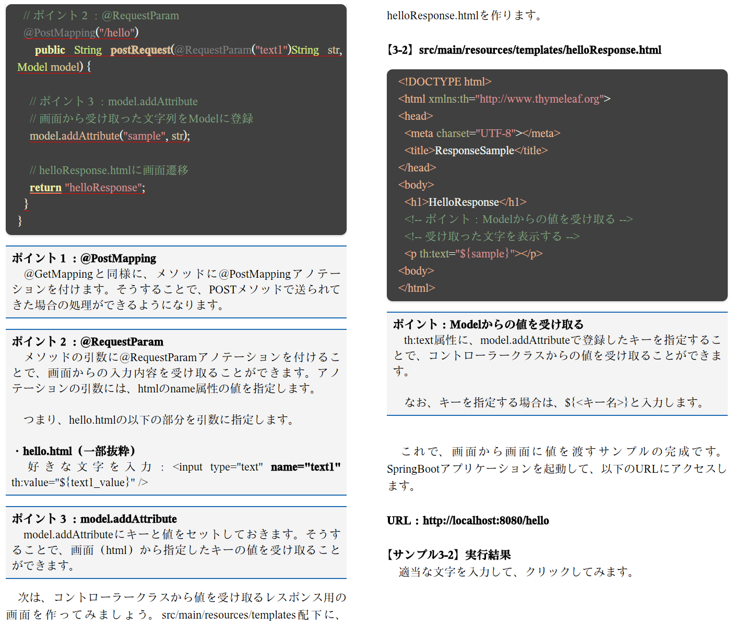

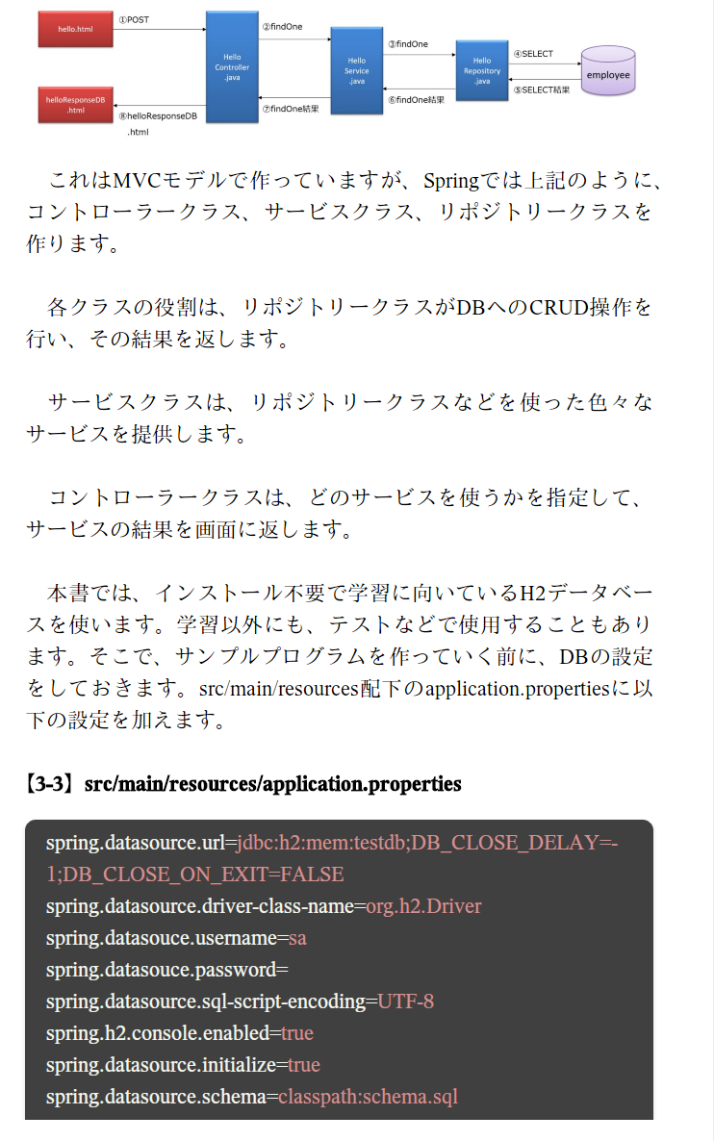
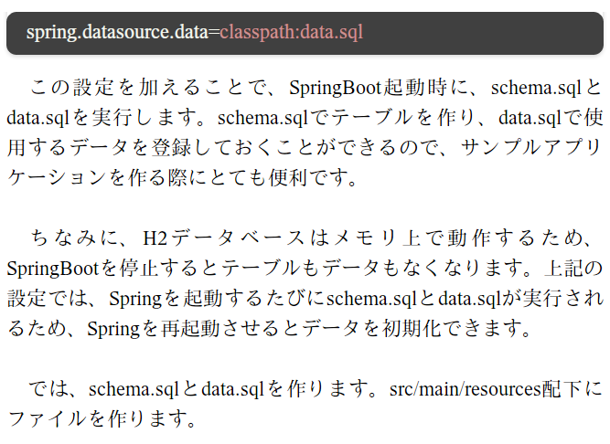
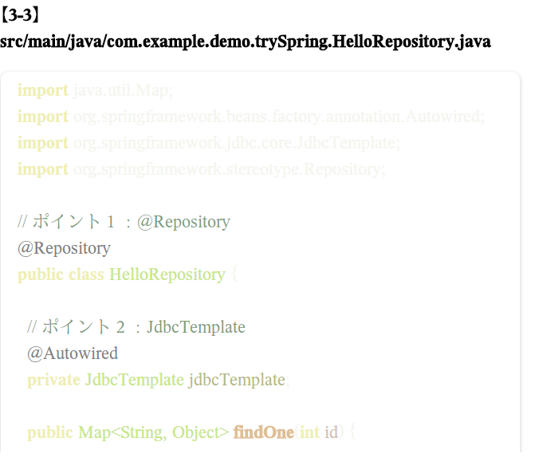
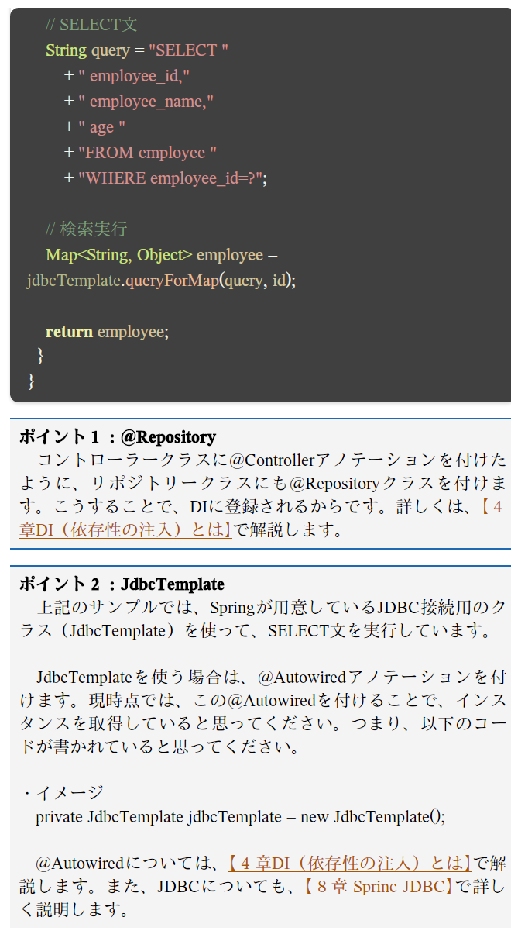
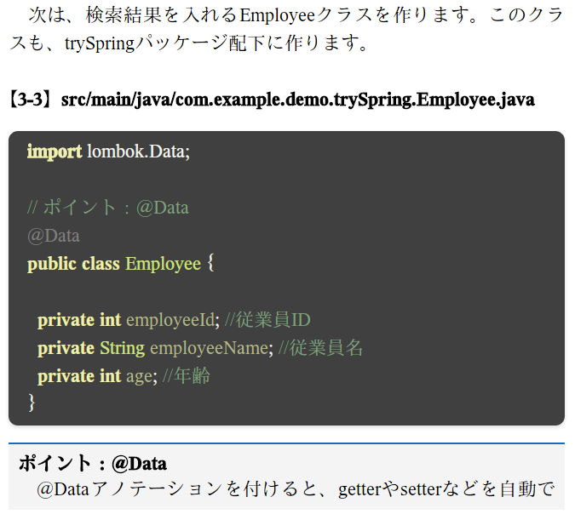
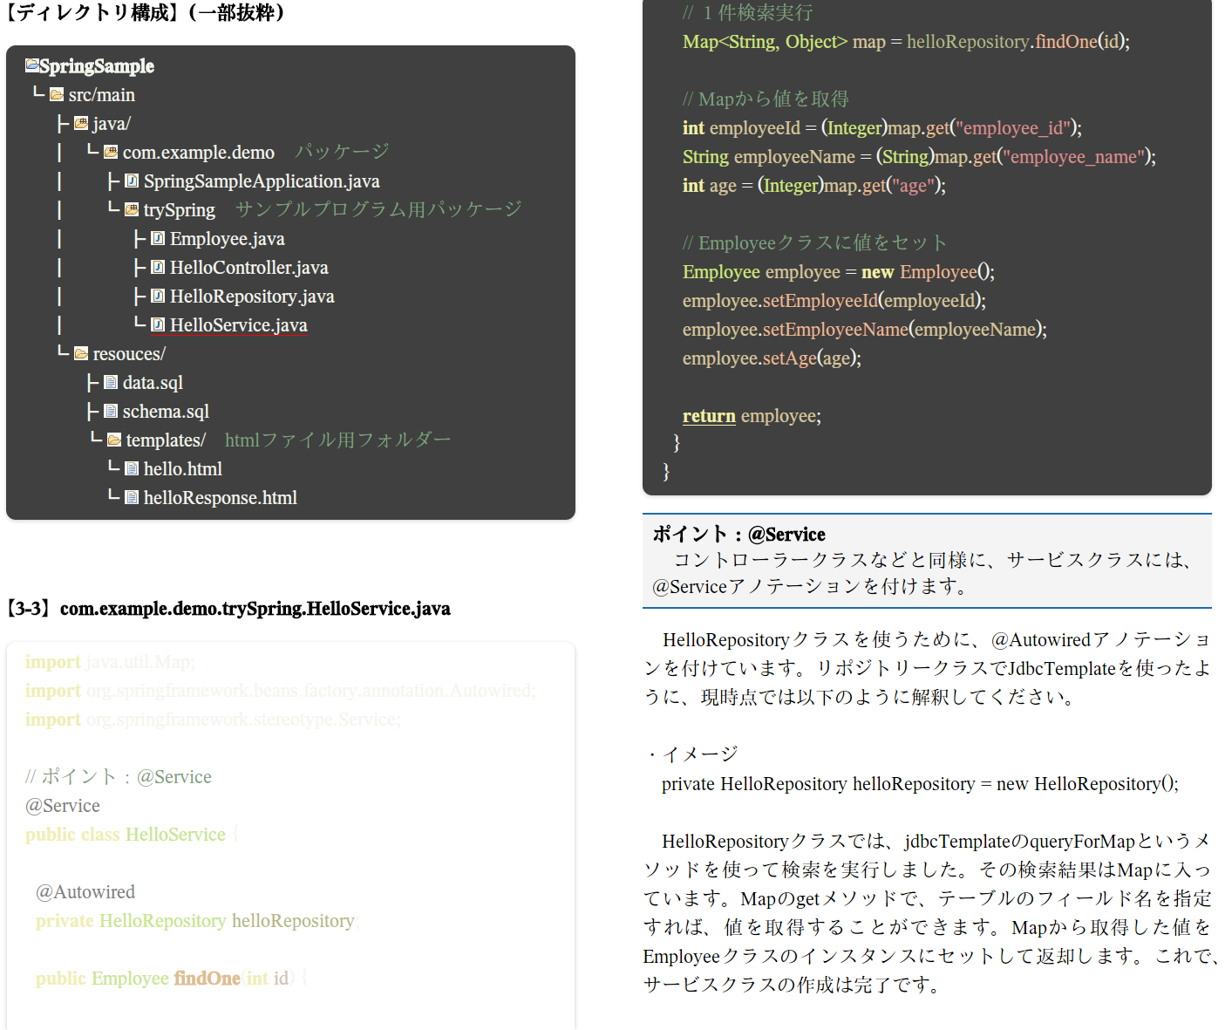

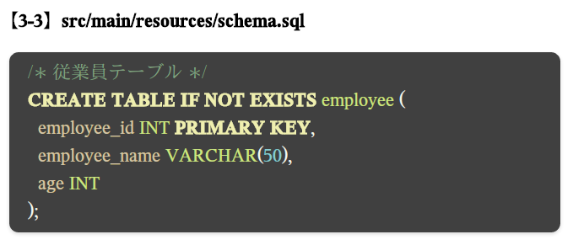

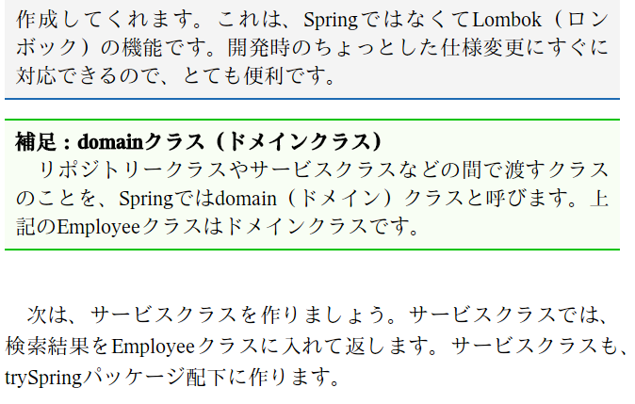
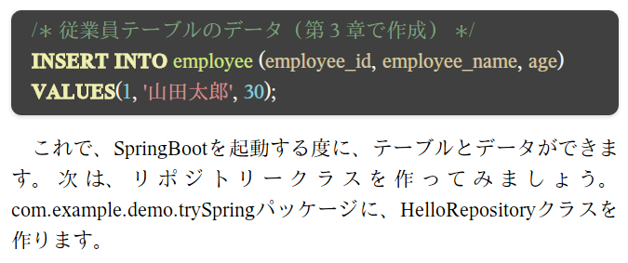

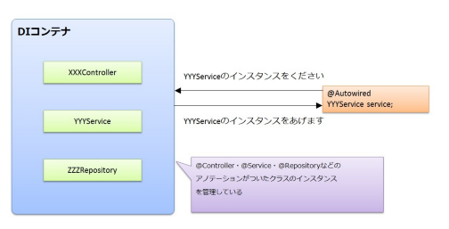
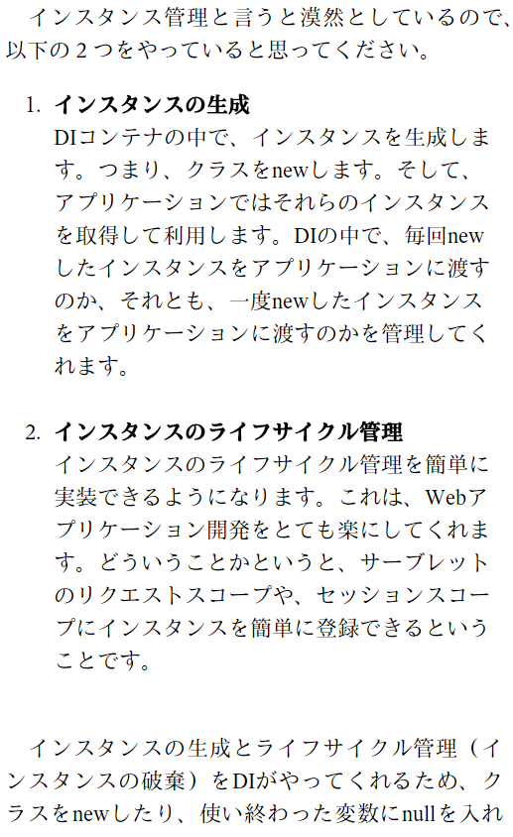
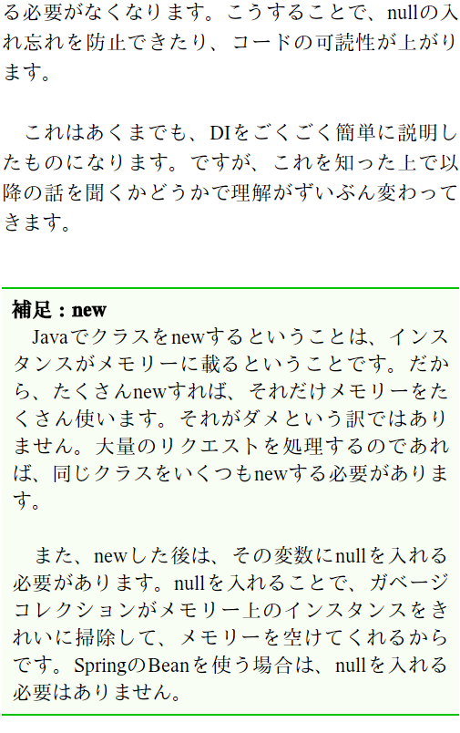
4章 | DI(依存性の注入)とは
 | DI が 何 を やっ て いる かを 一言 で 説明 する なら、 インスタンス 管理 です。 @ Autowired アノテーション を フィールド などに 付ける と、 DI コンテナ から インスタンス を 取得 し て き ます。

 | そもそも依存とは何か

 | 注入とは何か

5章 | Webアプリケーションの概要
 | TomcatはJava Servletを動かすときに必要なソフト ApacheはコンピュータをWebサーバとして動かすときに必要なソフト
 | Tomcatさんは、あくまでサーブレットコンテナとしてのスペシャリストです。 Webサーバとしては「まぁ、やれないことはないよ」レベルです。 それに対してApacheさんは「Webサーバとしては俺の右に出るものはねーぞ！」なスペシャリストです。 それぞれの本来のお仕事は Tomcat：サーブレットコンテナ Apache：Webサーバ
 | Webコンテナをjar(Java ARchive)ファイルに含めることが可能で、jarファイル単体でWebアプリケーションの作成が可能だ。Spring BootではデフォルトでTomcatコンテナを含んでいる。 | https://eng-entrance.com/java-springboot#Web

6章 | データバインド & バリデーション

7章 | Spring AOP

8章 | Spring JDBC

9章 | 例外ハンドリング

10章 | Springセキュリティ

11章 | RESTサービス
 | RESTful API(REST API)とは、Webシステムを外部から利用するためのプログラムの呼び出し規約(API)の種類の一つで、RESTと呼ばれる設計原則に従って策定されたもの。RESTそのものは適用範囲の広い抽象的なモデルだが、一般的にはRESTの考え方をWeb APIに適用したものをRESTful APIと呼んでいる。 RESTful APIでは、URL/URIですべてのリソースを一意に識別し、セッション管理や状態管理などを行わない(ステートレス)。同じURLに対する呼び出しには常に同じ結果が返されることが期待される。
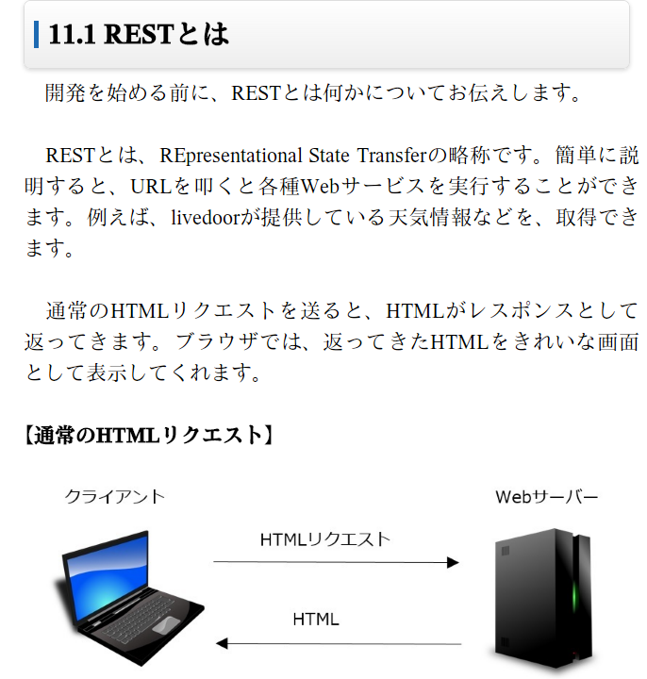
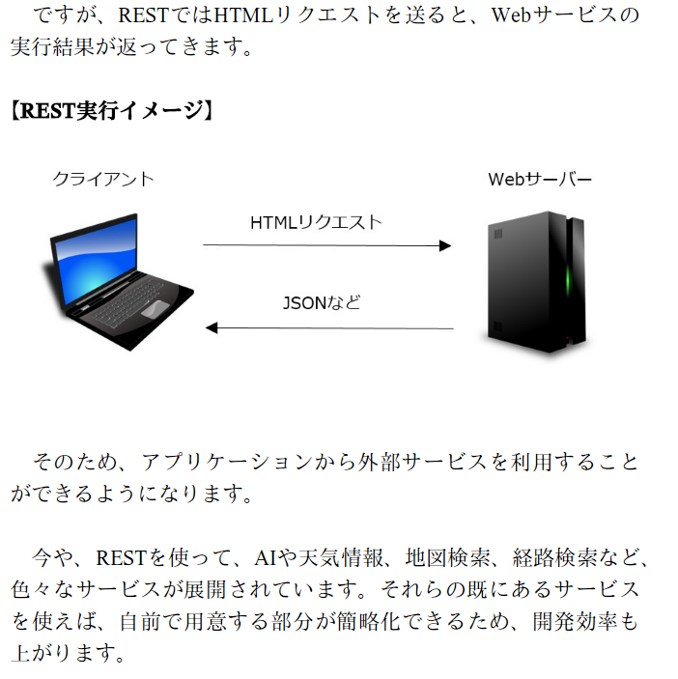

<サービスクラス>
・各種サービス
<コントローラクラス>
・どのサービスを使うか
・サービスの結果を制御
<サービスクラス>
・各種サービス
 |  |  |  | リクエスト強要（CSRF：Cross-site Request Forgery）とは、別のサイトに用意したコンテンツ上の罠のリンクを踏ませること等をきっかけとして、
 |  |  |  | インターネットショッピングの最終決済や退会等Webアプリケーションの重要な処理を呼び出すようユーザを誘導する攻撃である

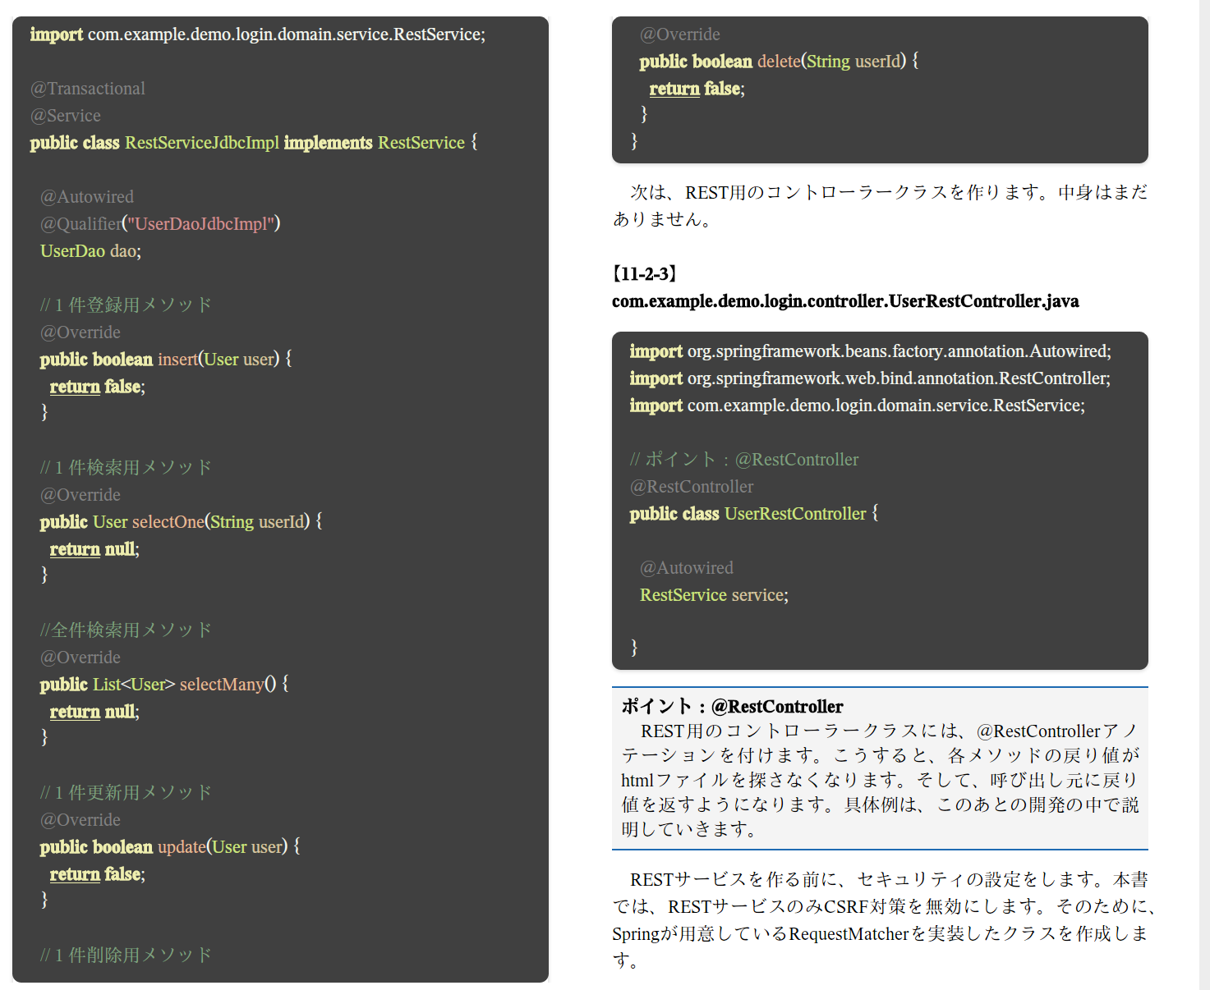
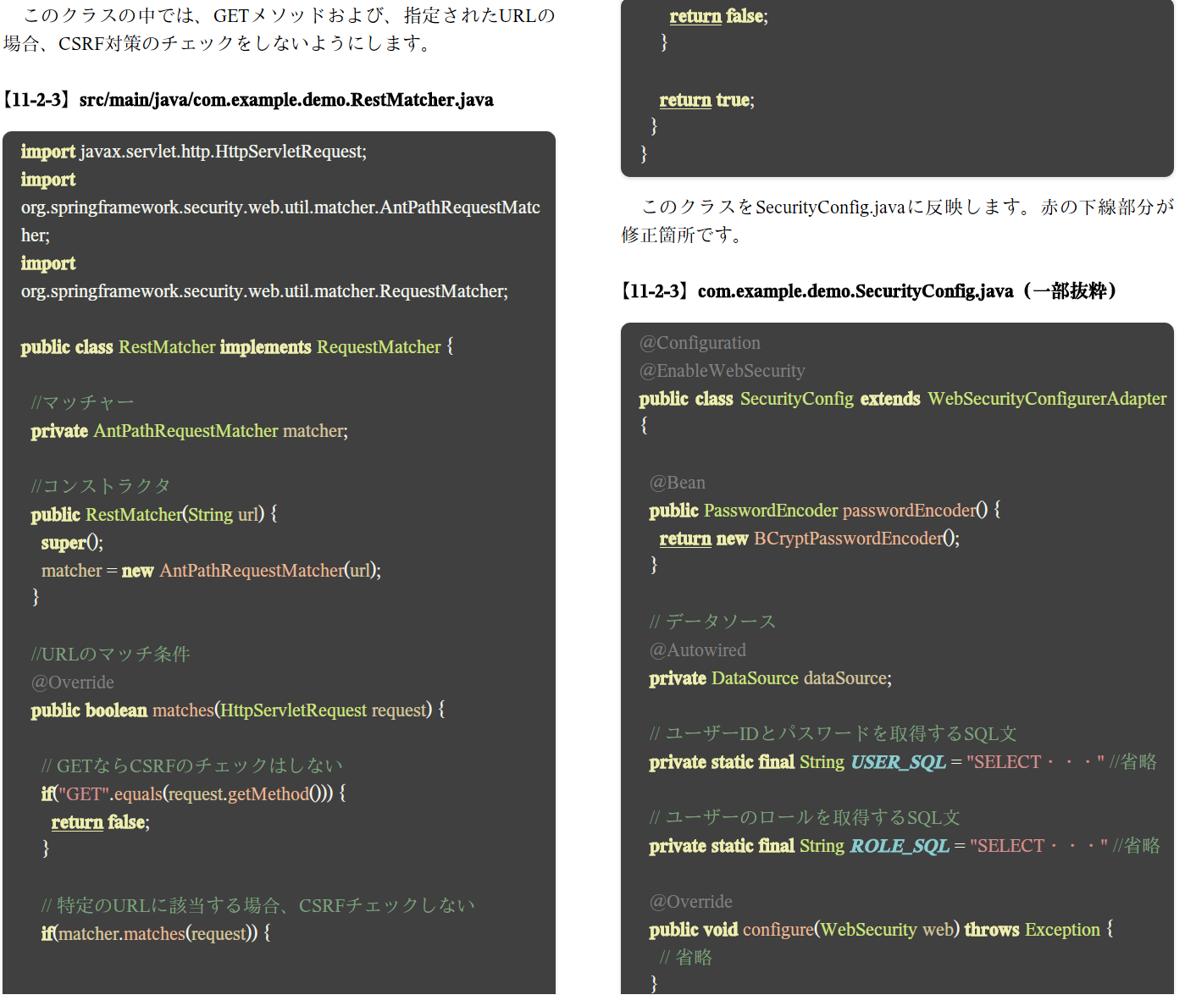
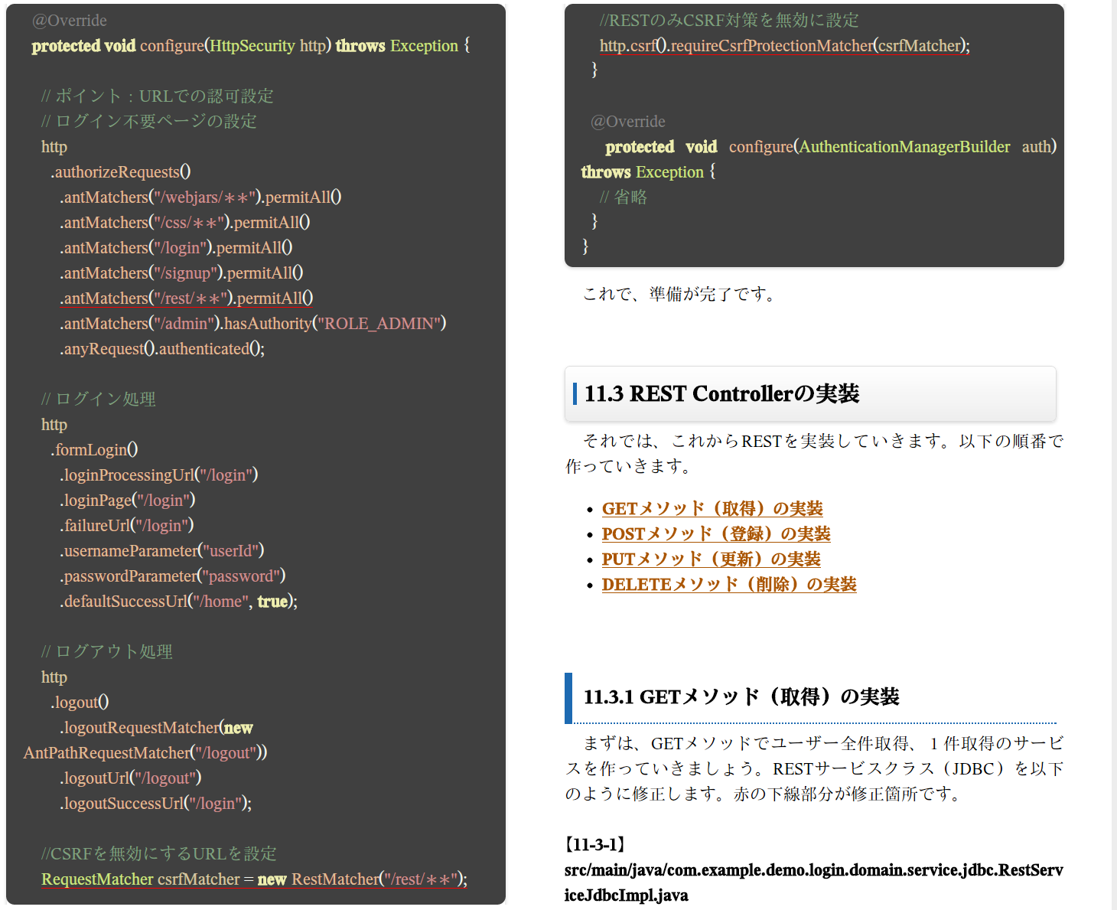

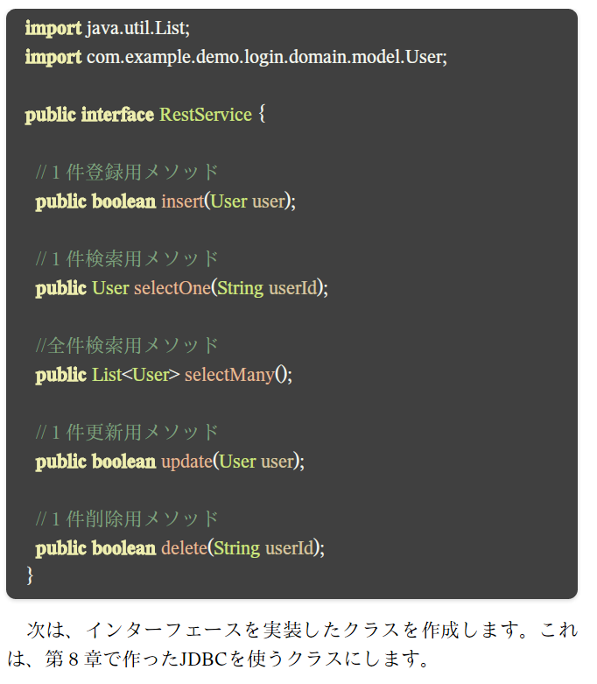

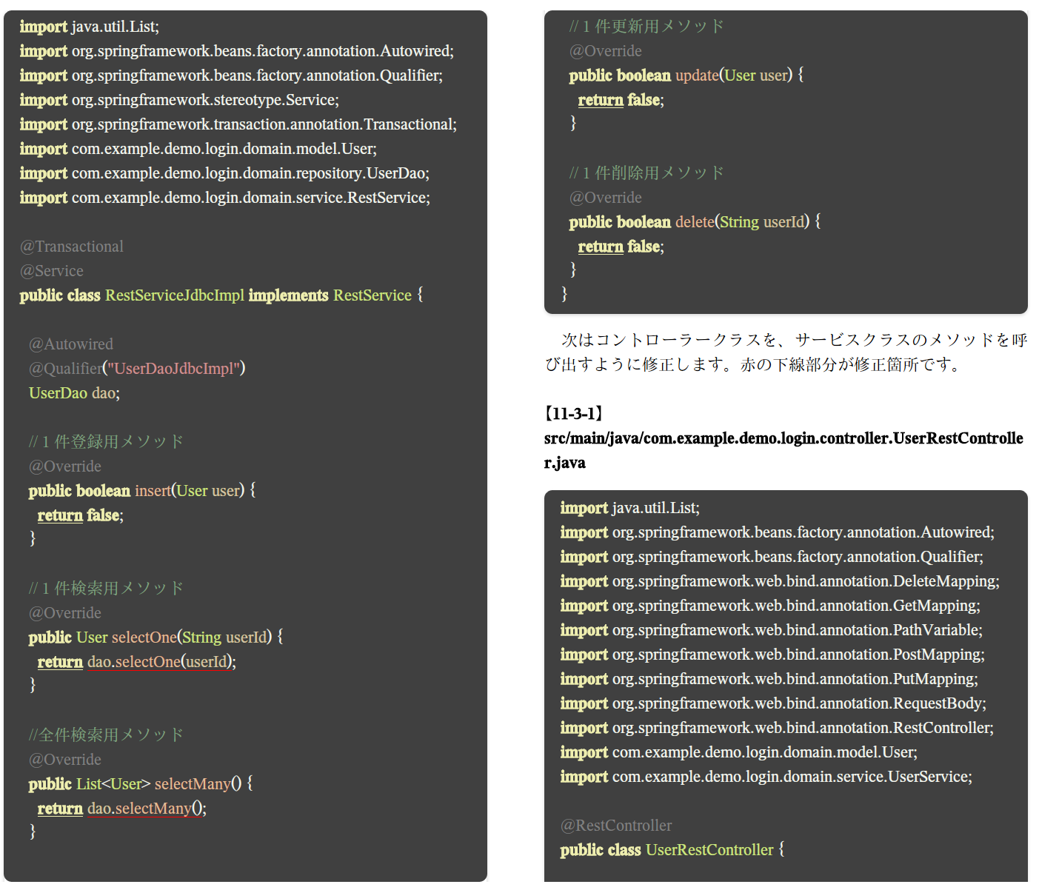
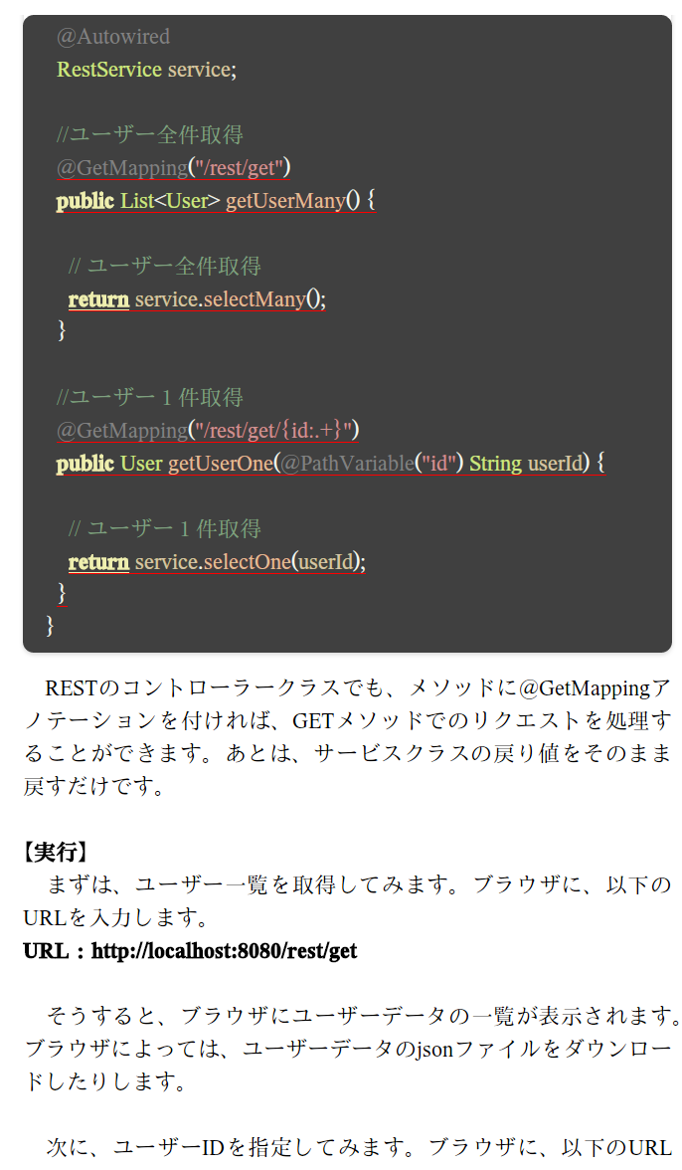
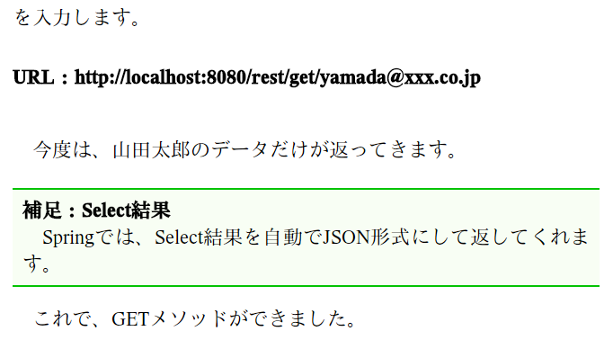

 | POSTメゾット ※あとで

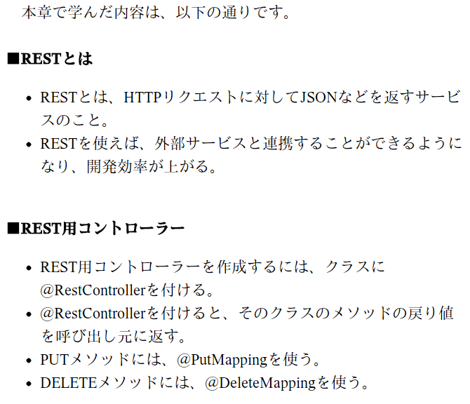
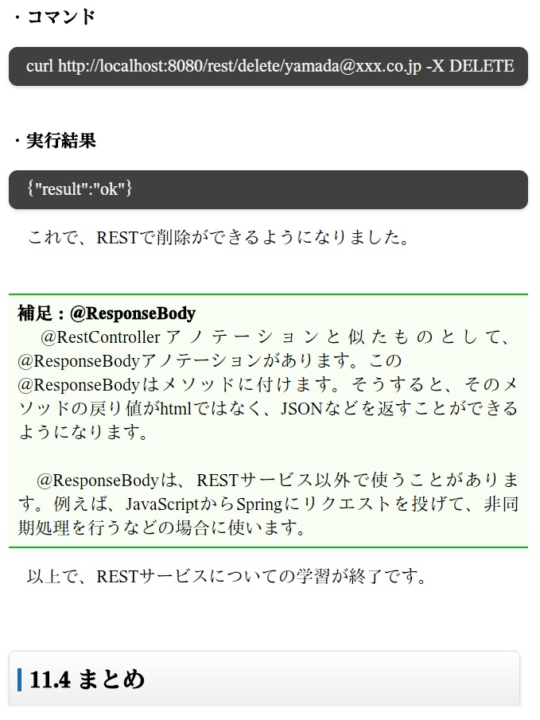

12章 | Springテスト

13章 | Spring + MyBaits

付録 | サンプルソース
 | https://app.box.com/s/fw0agia98f7ea6x3xnjc08apy90b30ua

